頁面說明
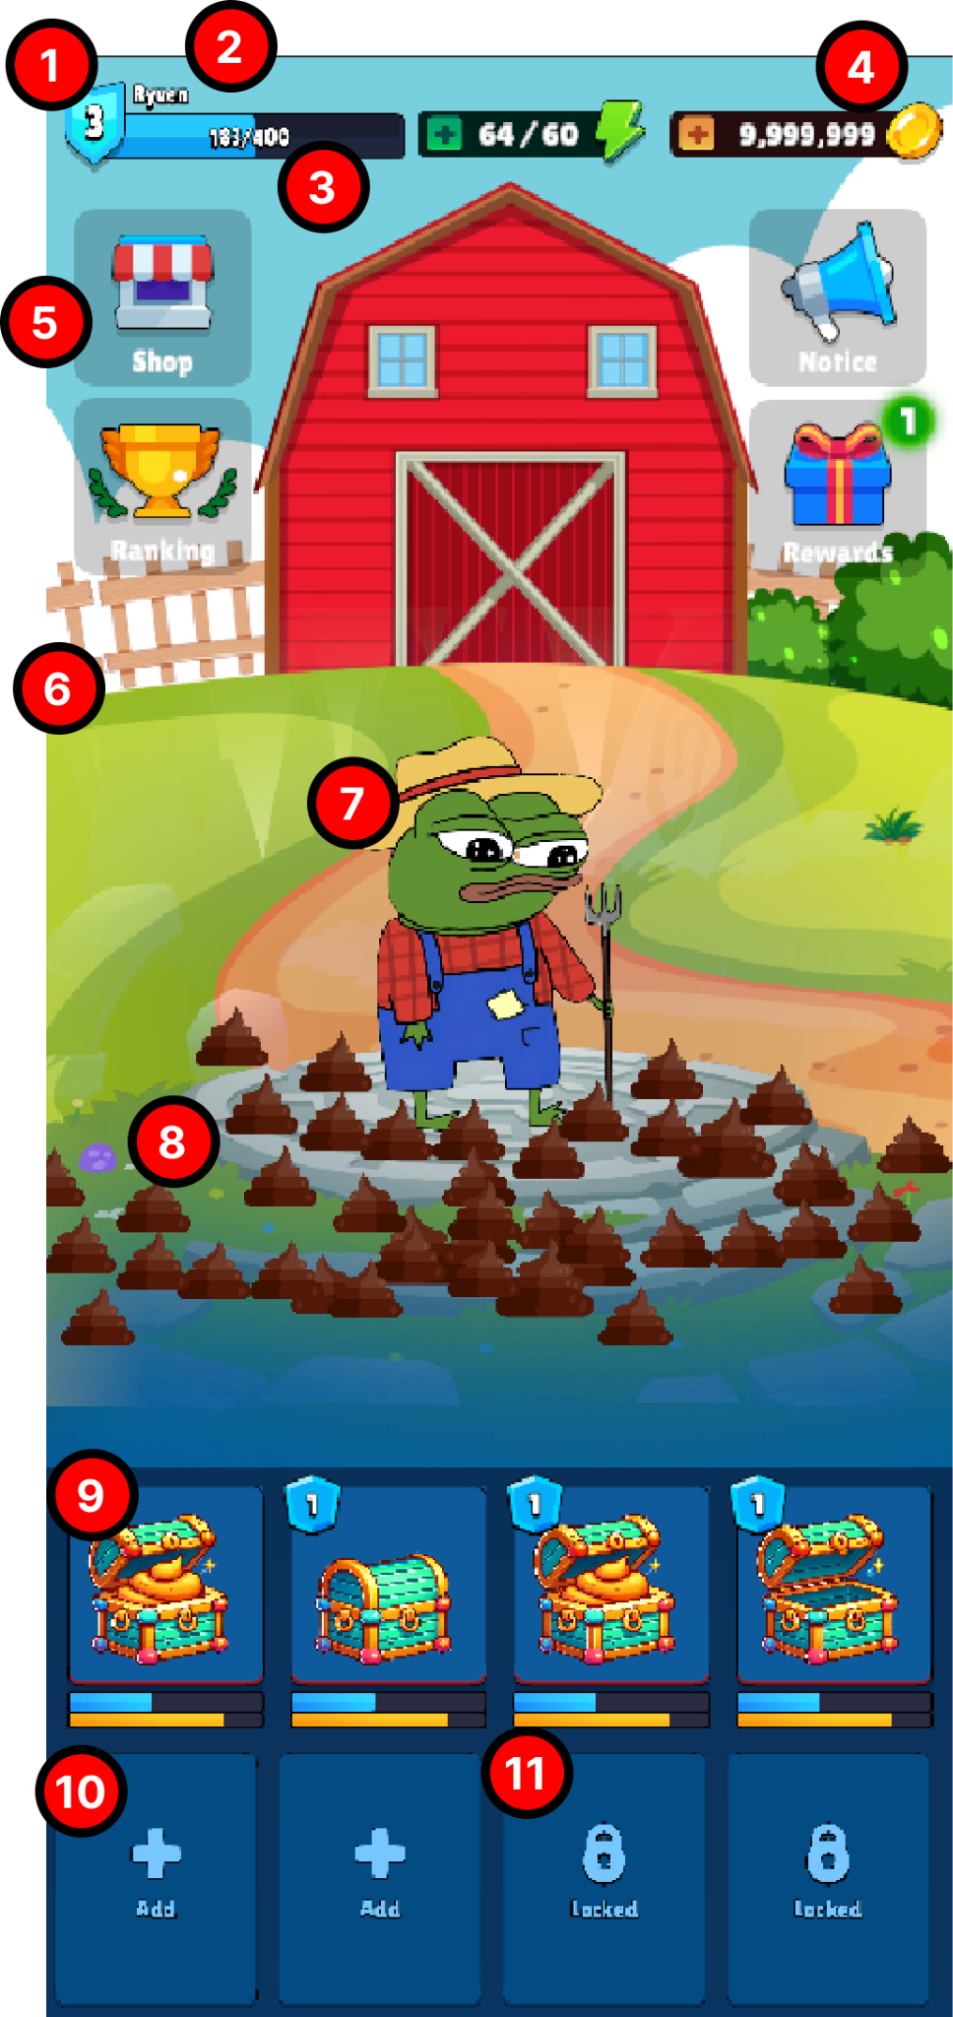
編號 | 名稱 | 描述 | 關係欄位
1 | 職階等級 | 顯示玩家目前的職階等級 | TierData - Tier
2 | 職階名稱 | 顯示玩家目前的職階名稱 | TierData - Title
3 | 目前累積經驗值 | 顯示玩家目前所累積的經驗值 | X
4 | 持有貨幣 | 顯示玩家目前持有的貨幣總數 | X
5 | 商店按鈕 | 點擊後將玩家導向商店頁面 | X
6 | 背景 | 顯示玩家目前職階的所屬背景 | TierData - Background
7 | 角色 | 顯示玩家目前的角色 | CharacterData - View
8 | Poop 存放 | 顯示玩家目前場上的 Poop，可依照效能需求設定 Client 端上限 | X
9 | 持有寶箱狀態 | 目前所持有的寶箱，點擊後會收納場上 Valuables，共有 4 種狀態 | X
10 | 寶箱空格 | 目前可放入寶箱的欄位，點擊後將玩家導向商店頁面的寶箱區段 | TierData - ChestSlot
11 | 未開放寶箱空格 | 後續可開放的寶箱欄位 | TierData - ChestSlot

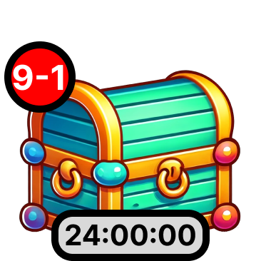
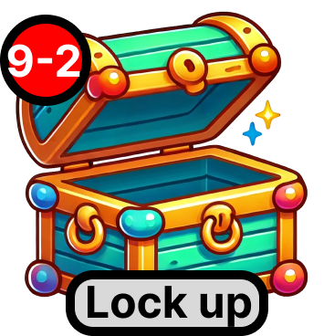
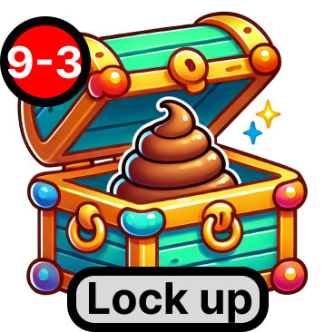
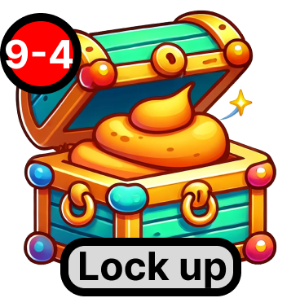

編號 | 名稱 | 描述 | 關係欄位
2024-09-01 | 已鎖定寶箱 | 無法點擊，顯示倒數時間，倒數結束後開啟寶箱 | X
2024-09-02 | 空寶箱 | 長按寶箱可收入 Poop；點擊 Lock up 按鈕可將寶箱鎖定 | X
2024-09-03 | 已存放寶箱 | 長按寶箱可收入 Poop；點擊 Lock up 按鈕可將寶箱鎖定 | X
2024-09-04 | 已滿寶箱 | 寶箱無法點擊；點擊 Lock up 按鈕可將寶箱鎖定 | X

流程圖
